P10
7 収入未済額の内訳

平成29年度の収入未済額の総額は，984,044,213円で，前年度と比較して85,920,832円の減少となった。収入未済額の内訳は次のとおりであるが，そのうち個人県民税725,123,740円，徴収猶予等36,367,290円で，合計761,491,030円となり，この額は全体の77.4パーセントを占めている。 なお，収入未済額の滞納原因別内訳のうち，［その他］分は，合計92,178,620円となり，その内訳を税目別に見ると，法人県民税4,610,525円，個人事業税7,800,537円，法人事業税32,494,696円，不動産取得税10,990,471円，軽油引取税1,271,160円，自動車税34,598,679円，特別地方消費税412,542円となっている。 最近における収入未済額の原因別内訳の状況は，次表のとおりである。

（１）収入未済額の滞納原因内訳

年度別
区分
円
％
円
円
円
％
％
円
円
％
％
％
円
 |  | 平成29年度 |  | 平成28年度 |  | 平成27年度
 |  | 税額 | 全体に占める割合 | 税額 | 全体に占める割合 | 税額 | 全体に占める割合
個人県民税 |  | 725,123,740 | 73.7 | 819,428,918 | 76.6 | 1,049,986,270 | 80.1
徴 収 猶 予 等 | 法人県民税
 | 法人事業税
 | 不動産取得税 | 5,925,340 | 0.6 | 7,766,000 | 0.7 | 5,672,200 | 0.4
 | 農地の一括贈与 （納期限延長） | 17,027,770 | 1.7 | 18,607,470 | 1.7 | 20,719,700 | 1.6
 | 軽油引取税
 | 自動車税 | 13,414,180 | 1.4 | 16,527,605 | 1.6 | 17,450,753 | 1.3
 | 旧法 （特別地方消費税）
 | 計 | 36,367,290 | 3.7 | 42,901,075 | 4.0 | 43,842,653 | 3.3
財産差押 |  | 10,023,900 | 1.0 | 12,194,358 | 1.1 | 62,688,730 | 4.8
換価猶予
滞納処分停止 |  | 99,499,016 | 10.1 | 82,355,425 | 7.7 | 34,582,211 | 2.7
徴収嘱託
交付要求・参加差押 |  | 15,316,990 | 1.5 | 6,765,309 | 0.6 | 8,211,003 | 0.6
分納誓約 |  | 5,534,667 | 0.6 | 9,282,947 | 0.9 | 11,343,794 | 0.9
その他 |  | 92,178,610 | 9.4 | 97,037,013 | 9.1 | 99,681,663 | 7.6
計 |  | 984,044,213 | 100.0 | 1,069,965,045 | 100.0 | 1,310,336,324 | 100.0

P11
 | （２）収入未済額の税目別内訳

年度別
税目別
件
円
件
円
円
件
円
件
件
円
 |  | 平成２９年度 |  | 平成２８年度 |  | 平成２７年度
 |  | 件数 | 税額 | 件数 | 税額 | 件数 | 税額
個人県民税 |  |  | 725,123,740 |  | 819,428,918 |  | 1,049,986,270
法人県民税 |  | 198 | 17,571,382 | 210 | 15,610,306 | 222 | 15,444,771
個人事業税 |  | 96 | 17,033,819 | 111 | 18,777,326 | 117 | 20,393,736
法人事業税 |  | 65 | 105,294,568 | 42 | 83,026,605 | 37 | 77,224,368
不動産取得税 |  | 254 | 43,648,884 | 283 | 41,589,918 | 311 | 43,939,073
県たばこ税 |  | 0 | 0 | 0 | 0 | 0 | 0
軽油引取税 |  | 27 | 2,949,860 | 29 | 3,512,108 | 32 | 3,497,876
自動車税 |  | 2,170 | 72,009,418 | 2,674 | 87,514,222 | 3,049 | 99,088,337
鉱区税 |  | 0 | 0 | 0 | 0 | 1 | 12,700
旧法 | 特別地方消費税 | 8 | 412,542 | 9 | 505,642 | 13 | 749,193
 | 料理飲食等消費税 | 0 | 0 | 0 | 0 | 0 | 0
計 |  | 2,818 | 984,044,213 | 3,358 | 1,069,965,045 | 3,782 | 1,310,336,324

８ 滞納整理の概要

 | （１） 納期内納付の状況
 | 個人県民税（均等割・所得割）及び地方消費税を除いた現年課税分の納期内納付の状況は，件数では調定件数394,655件に対して納期内納付件数332,654件で，その割合は84.3パーセント，税額にあっては，調定額43,705,882,915円に対し，納期内納付額38,279,495,229円で，その割合は87.6パーセントとなっている。 これを，前年度と比較すると，件数は1.2ポイントの増，税額では1.0ポイントの増となった。 これは，昭和５０年度以降の比較によると，件数、税額ともに歴代第１番目である。 なお，最近における納期内納付の状況は，次表のとおりである。

P12
イ 納期内納付の推移

区分
年度
千円
件
千円
 | 調定 |  | 納期内納付 |  | 割合
 | 件数 | 税額 | 件数 | 税額 | 件数 | 税額
21 | 419,703 | 40,793,247 | 329,482 | 33,679,159 | 78.5 | 82.6
22 | 410,828 | 41,207,591 | 322,830 | 34,355,528 | 78.6 | 83.4
23 | 402,357 | 39,377,477 | 319,339 | 32,762,308 | 79.4 | 83.2
24 | 396,334 | 41,627,001 | 318,602 | 35,233,503 | 80.4 | 84.6
25 | 390,784 | 44,608,674 | 317,164 | 38,521,601 | 81.2 | 86.4
26 | 382,713 | 46,612,008 | 312,394 | 40,742,819 | 81.6 | 87.4
27 | 387,568 | 43,117,309 | 319,821 | 37,386,125 | 82.5 | 86.7
28 | 391,459 | 42,441,746 | 325,195 | 36,770,336 | 83.1 | 86.6
29 | 394,655 | 43,705,883 | 332,654 | 38,279,495 | 84.3 | 87.6
(注）個人県民税（均等割・所得割）及び地方消費税を除いた現年課税分のものである。

ロ 税目別納期内納付率の推移

区分
税目
年度
 | 件 数 |  |  | 税 額
 | 29 | 28 | 27 | 29 | 28 | 27
個人県民税 | 98.8% | 99.0% | 99.1% | 99.9% | 99.2% | 99.9%
法人県民税 | 88.3 | 87.3 | 86.8 | 96.3 | 97.1 | 96.6
利子割県民税 | 99.1 | 98.9 | 98.9 | 99.9 | 99.9 | 99.4
個人事業税 | 86.2 | 85.2 | 84.5 | 89.2 | 88.2 | 87.7
法人事業税 | 85.4 | 84.4 | 83.4 | 98.2 | 98.6 | 98.2
不動産取得税 | 85.3 | 84.5 | 86.4 | 90.8 | 91.4 | 92.1
県たばこ税 | 98.6 | 97.8 | 100.0 | 99.9 | 99.9 | 100.0
ゴルフ場利用税 | 98.8 | 92.8 | 98.8 | 99.5 | 99.9 | 99.9
自動車取得税 | 100.0 | 100.0 | 100.0 | 100.0 | 100.0 | 100.0
軽油引取税 | 72.8 | 76.8 | 75.2 | 50.3 | 48.1 | 48.6
自動車税 | 82.0 | 80.6 | 80.1 | 80.7 | 79.1 | 78.8
鉱区税 | 100.0 | 100.0 | 100.0 | 100.0 | 100.0 | 100.0
狩猟税 | 100.0 | 100.0 | 100.0 | 100.0 | 100.0 | 100.0
計 | 84.3 | 83.1 | 82.5 | 87.6 | 86.6 | 86.7

P13
（２） 自主納付の状況

個人県民税（均等割・所得割）と地方消費税を除いた現年課税分と滞納繰越分の合計の自主納付（納期内納付と任意納付の合計）の状況は，件数にあっては，調定件数397,943件に対し，自主納付件数393,916件でその割合は99.0パーセントとなり，税額にあっては，調定額43,948,157,442円に対し，自主納付額43,631,611,315円でその割合は99.3パーセントとなっている。これを前年度と比較すると，件数で0.2ポイントの増，税額は同ポイントとなった。 最近における自主納付の状況は，次表のとおりである。

区分
年度
件
千円
件
千円
％
％
［自主納付の推移］
 | 調定 |  | 自主納付 |  | 割合
 | 件数 | 税額 | 件数 | 税額 | 件数 | 税額
22 | 419,312 | 41,706,960 | 409,080 | 41,108,313 | 97.6 | 98.6
23 | 409,728 | 39,829,498 | 400,868 | 39,300,001 | 97.8 | 98.7
24 | 402,848 | 42,036,714 | 394,921 | 41,549,639 | 98.0 | 98.8
25 | 396,382 | 44,996,605 | 389,649 | 44,553,270 | 98.3 | 99.0
26 | 387,651 | 46,942,721 | 381,682 | 46,561,634 | 98.5 | 99.2
27 | 391,809 | 43,404,821 | 386,768 | 43,079,442 | 98.7 | 99.3
28 | 395,170 | 42,694,732 | 390,535 | 42,393,218 | 98.8 | 99.3
29 | 397,943 | 43,948,157 | 393,916 | 43,631,611 | 99.0 | 99.3
（注） 現年課税分及び滞納繰越分の合計数で，個人県民税（均等割・所得割）及び地方消費税を除いた数値である。

９ 本県の税収入の特徴

（１）県税収入の総額が784億3,438万円となった。これは前年の766億2,034万円と比較して，2.4パーセント，18億1,404万円の増収となった。

（２）前年度に比べ増収となった税目の増収額の合計は23億5,544万円となったが，このうち個人県民税と法人県民税による増収額が15億4,006万円（65.4％）を占めた。また，減収となった税目の減収額の合計は5億4,140万円で，このうち法人事業税の減収額が3億8,577万円（71.3%）を占めた。

P14
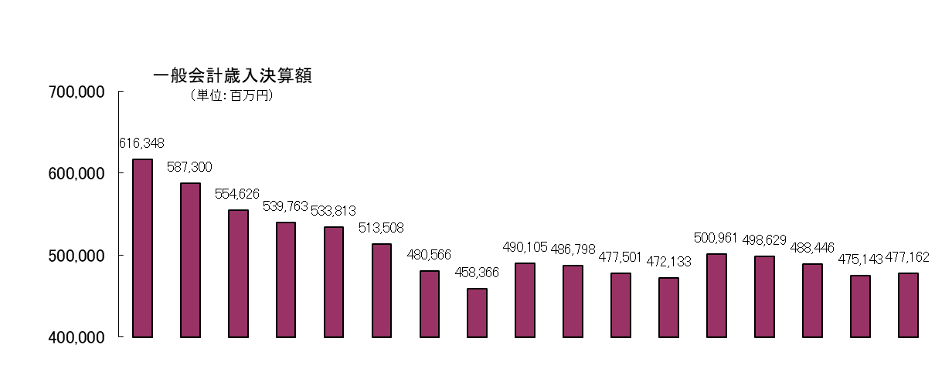
[一般会計歳入決算額及び県税（収入額、収入未済額）の推移]
 |  | 一般会計決算額
 |  | 年度 | 金額 | ( )内
 |  | 13 | 616,348 | 96.7%
 |  | 14 | 587,300 | 95.3%
 |  | 15 | 554,626 | 94.4%
 |  | 16 | 539,763 | 97.3%
 |  | 17 | 533,813 | 98.9%
 |  | 18 | 513,508 | 96.2%
 |  | 19 | 480,566 | 93.6%
 |  | 20 | 458,366 | 95.4%
 |  | 21 | 490,105 | 106.9%
 |  | 22 | 486,798 | 99.3%
 |  | 23 | 477,501 | 98.1%
 |  | 24 | 472,133 | 98.9%
 |  | 25 | 500,961 | 106.1%
 |  | 26 | 498,629 | 99.5%
 |  | 27 | 488,446 | 98.0%
 |  | 28 | 475,143 | 97.3%
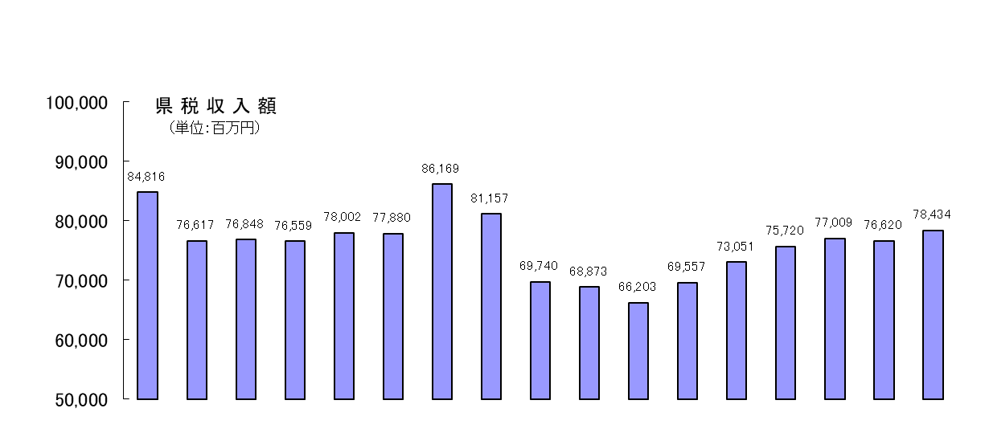
 |  | 29 | 477,162 | 100.4%

 |  | 県税収入額
 |  | 年度 | 金額 | ( )内 | < >内
 |  | 13 | 84,816 | 94.9% | 14.4%
 |  | 14 | 76,617 | 90.3% | 13.0%
 |  | 15 | 76,848 | 100.3% | 13.9%
 |  | 16 | 76,559 | 99.6% | 14.2%
 |  | 17 | 78,002 | 101.9% | 14.6%
 |  | 18 | 77,880 | 99.8% | 15.2%
 |  | 19 | 86,169 | 110.6% | 17.9%
 |  | 20 | 81,157 | 94.2% | 17.7%
 |  | 21 | 69,740 | 85.9% | 14.2%
 |  | 22 | 68,873 | 98.8% | 14.1%
 |  | 23 | 66,203 | 96.1% | 13.9%
 |  | 24 | 69,557 | 105.1% | 14.7%
 |  | 25 | 73,051 | 105.0% | 14.6%
 |  | 26 | 75,720 | 103.7% | 15.2%
 |  | 27 | 77,009 | 101.7% | 15.8%
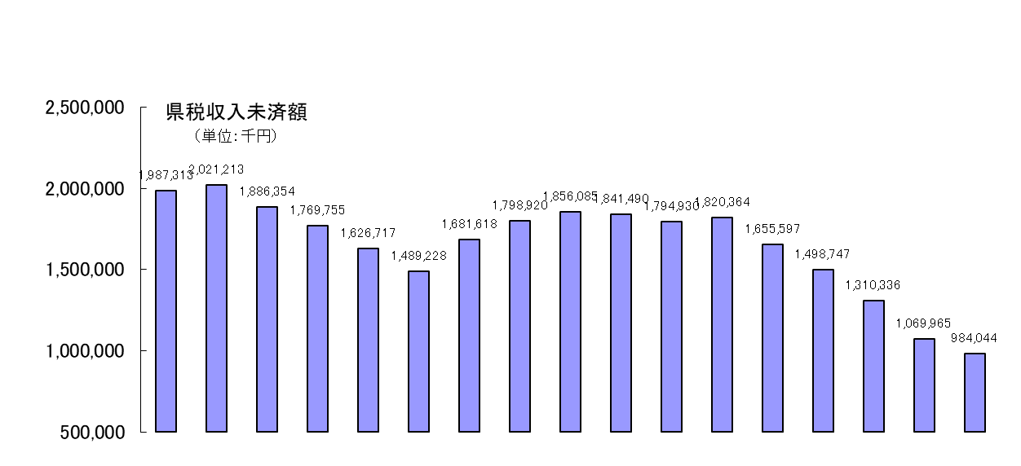
 |  | 28 | 76,620 | 99.5% | 16.1%
 |  | 29 | 78,434 | 102.4% | 16.4%

 |  | 県税収入未済額
 |  | 年度 | 金額 | ( )内
 |  | 13 | 1,987,313 | 101.6%
 |  | 14 | 2,021,213 | 101.7%
 |  | 15 | 1,886,354 | 93.3%
 |  | 16 | 1,769,755 | 93.8%
 |  | 17 | 1,626,717 | 91.9%
 |  | 18 | 1,489,228 | 91.5%
 |  | 19 | 1,681,618 | 112.9%
 |  | 20 | 1,798,920 | 107.0%
 |  | 21 | 1,856,085 | 103.2%
 |  | 22 | 1,841,490 | 99.2%
 |  | 23 | 1,794,930 | 97.5%
 |  | 24 | 1,820,364 | 101.4%
 |  | 25 | 1,655,597 | 90.9%
 |  | 26 | 1,498,747 | 90.5%
 |  | 27 | 1,310,336 | 87.4%
 |  | 28 | 1,069,965 | 81.7%
 |  | 29 | 984,044 | 92.0%
（注） | （ ）の数字は、それぞれの対前年比（％）である。
 | 〈 〉の数字は、一般会計歳入決算額に対する県税収入額の占める割合（％）である。

